Vorbemerkung
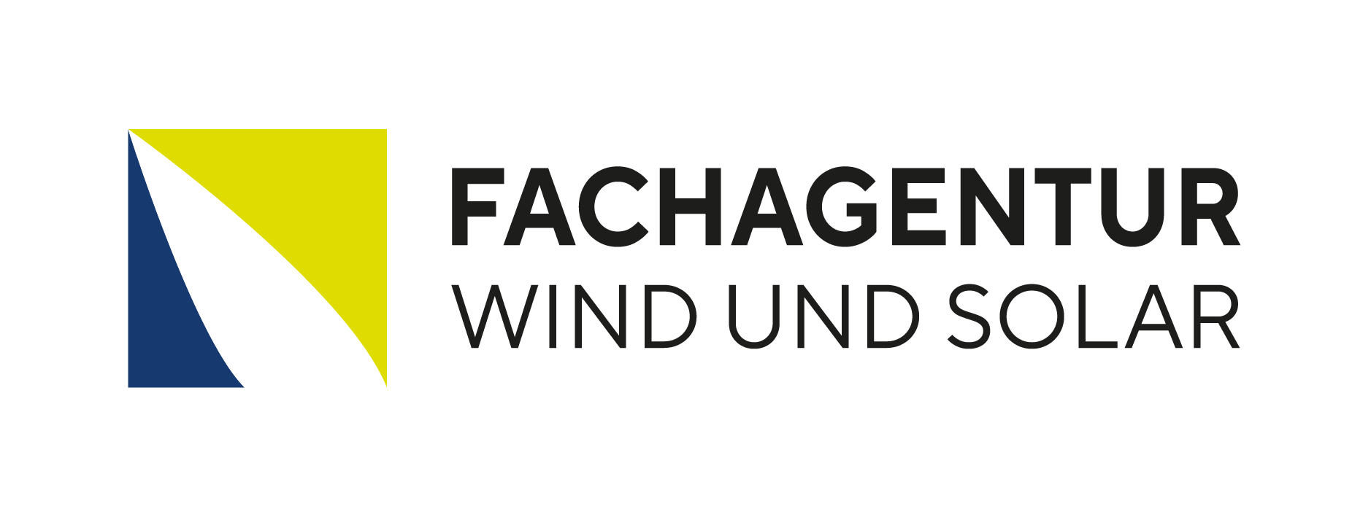 Windenergieausbau an Land - Jahr 2025_Landkreise und Städte

Auftraggeber | BWE und VDMA Power Systems

Dokumentname | Windenergieausbau an Land - Jahr 2025_Landkreise und Städte
Kurzbeschreibung Inhalt | Listen der Landkreise und kreisfreien Städte, in denen 2024 Windenergieanlagen genehmigt, in Betrieb oder stillgelegt wurden
Verfasser | Jürgen Quentin, Fachagentur Wind und Solar e.V.
Erstellungsdatum | 2025-01-14

Die Auswertungen im Rahmen des Status der Windenergie an Land basieren auf Daten des Marktstammdatenregisters (MaStR) der Bundesnetzagentur (BNetzA) sowie auf eigenen Recherchen. Die Daten wurden teilweise hinsichtlich verschiedener Angaben validiert und korrigiert sowie um bislang nicht registrierte Genehmigungen ergänzt. Anlagen unterhalb von 80 Kilowatt Generatorleistung sind nicht berücksichtigt. Die Veröffentlichung des Status der Windenergie an Land erfolgt vor Ablauf der Meldefrist für das Jahr 2025. Weitere Meldungen, welche die Zahl der Inbetriebnahmen, Stilllegungen wie auch Genehmigungen erhöhen, sind möglich. Weiterhin können sich durch Änderungen oder Nachmeldung von Bestandsanlagen an das MaStR Abweichungen zum dargestellten Gesamtbestand ergeben. Bei den Angaben in Text und Abbildungen handelt es sich teilweise um gerundete Werte. Bei ihrer Addition kann es daher zu geringen Abweichungen von den Gesamtwerten kommen.

 |  | Stand Vorlage: 12.12.2019

